상품제안서
삼성 MUF-AB 500X USB메모리 | 상품코드: S00892

 |  |  |  |  |  |  | 02-713-8555 | www.synergygift.co.kr
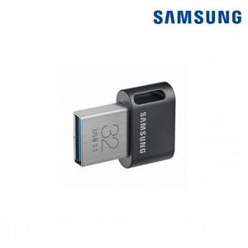

【상세/제작정보】

【인쇄/포장옵션】 | 레이저 / 포장지포장

【공급단가】 | 수량 | 50~ | 100~ | 300~ | 500~ | 1,000~
*VAT별도 | 64G | 16,940원 | 16,670원 | 16,260원 | 15,850원 | 15,580원
 | 128G | 27,730원 | 27,290원 | 26,620원 | 25,960원 | 25,510원
 | 256G | 52,620원 | 51,780원 | 50,520원 | 49,250원 | 48,410원

【상품 URL】 | https://www.synergygift.co.kr:443/src/goods_detail.php?gdno=14366

